Estadísticas
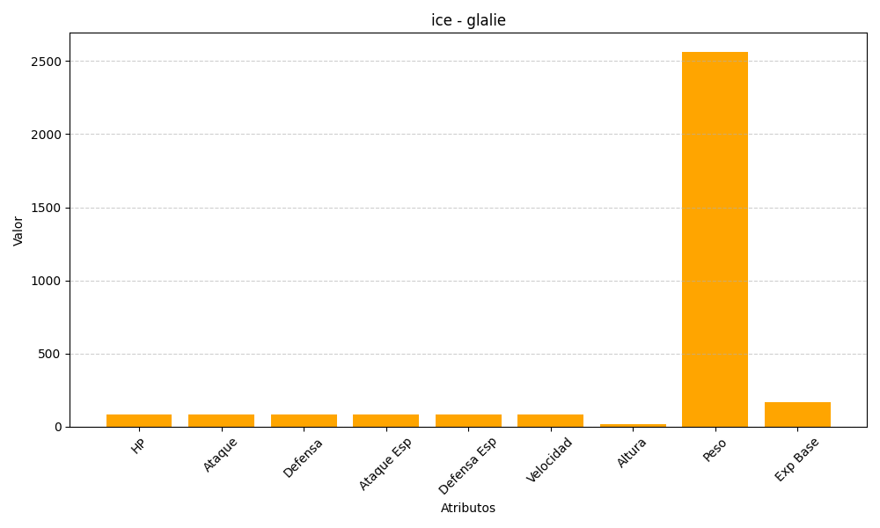
ID | Nombre | Tipo | HP | Ataque | Defensa | Ataque Especial | Defensa Especial | Velocidad | Altura | Peso | Experiencia Base
362 | glalie | ice | 80 | 80 | 80 | 80 | 80 | 80 | 15 | 2565 | 168

